Versuchsdesign
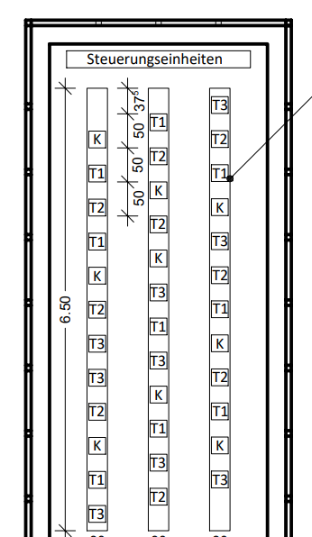
Pflanze | Gruppe (T1/T2/T3/K) | Reihe | Position in der Reihe
1 | T3 | 1 | 1
2 | T1 | 1 | 2
3 | K | 1 | 3
4 | T2 | 1 | 4
5 | T3 | 1 | 5 |  |  | Position 12 = Gegenüber
6 | T3 | 1 | 6
7 | T2 | 1 | 7
8 | K | 1 | 8
9 | T1 | 1 | 9
10 | T2 | 1 | 10
11 | T1 | 1 | 11 |  | K= Kontrolle
12 | K | 1 | 12 |  | T1= Double Prune
13 | T2 | 2 | 1 |  | T2= BBLR
14 | T3 | 2 | 2 |  | T3= BBLR + DP
15 | T1 | 2 | 3
16 | K | 2 | 4
17 | T3 | 2 | 5
18 | T1 | 2 | 6 | K | 3, 8, 12, 16, 20, 22, 26, 29, 33
19 | T3 | 2 | 7 | T1 | 2, 9, 11, 15, 18, 24, 27, 30, 34
20 | K | 2 | 8 | T2 | 4, 10, 13, 21, 23, 24, 28, 31, 35
21 | T2 | 2 | 9 | T3 | 1, 5, 6, 14, 17, 19, 25, 32, 36
22 | K | 2 | 10
23 | T2 | 2 | 11
24 | T1 | 2 | 12
25 | T3 | 3 | 1
26 | K | 3 | 2
27 | T1 | 3 | 3
28 | T2 | 3 | 4
29 | K | 3 | 5 |  |  | Position 1 = Tür
30 | T1 | 3 | 6
31 | T2 | 3 | 7
32 | T3 | 3 | 8
33 | K | 3 | 9
34 | T1 | 3 | 10
35 | T2 | 3 | 11
36 | T3 | 3 | 12

